順序
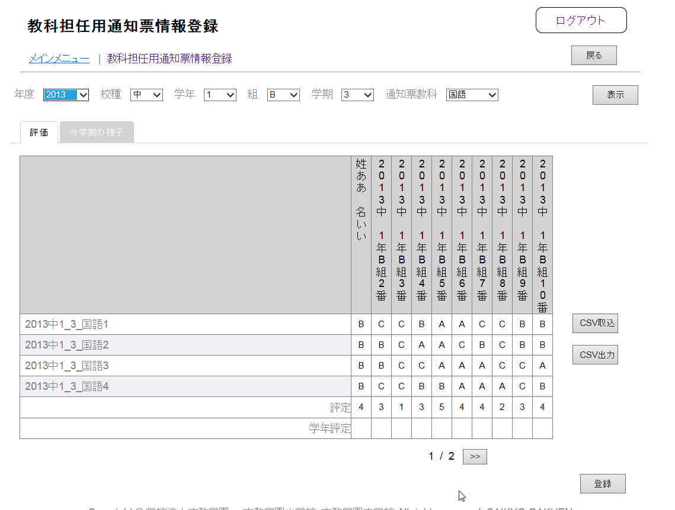
1. 学年評定を入力し、次ページへ遷移
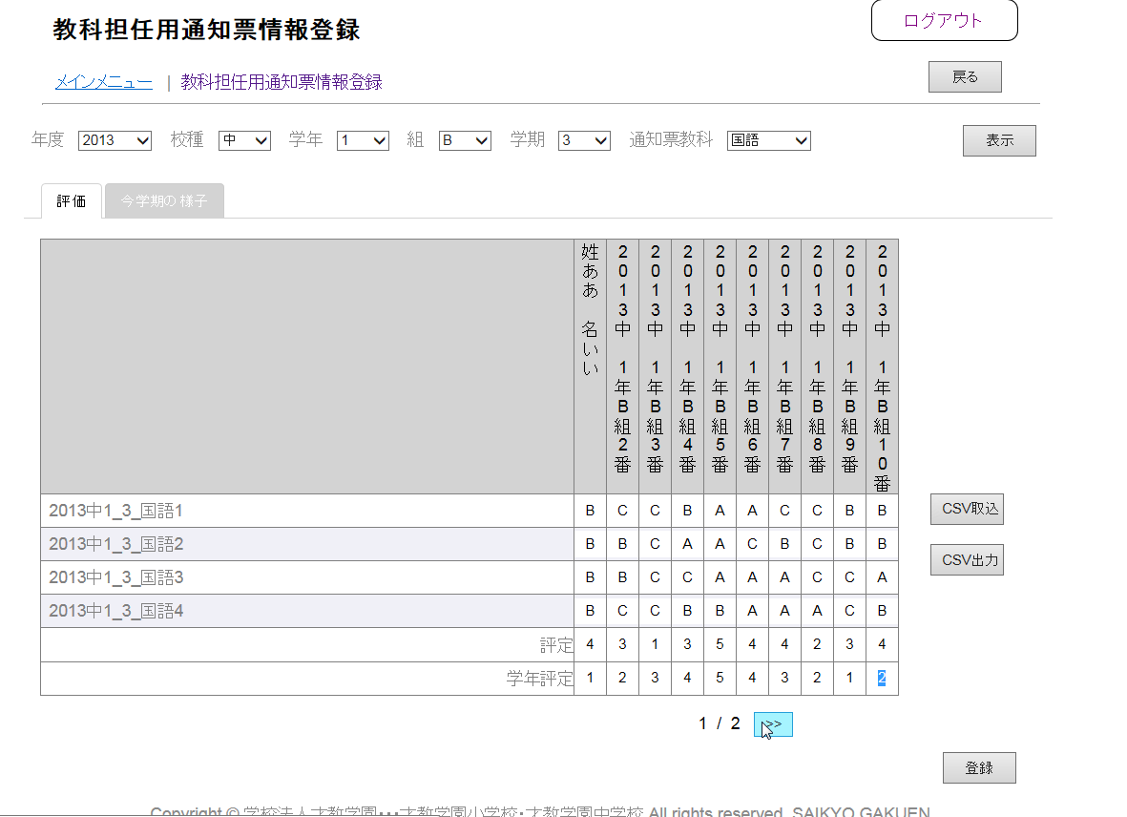

2.元のページに戻る
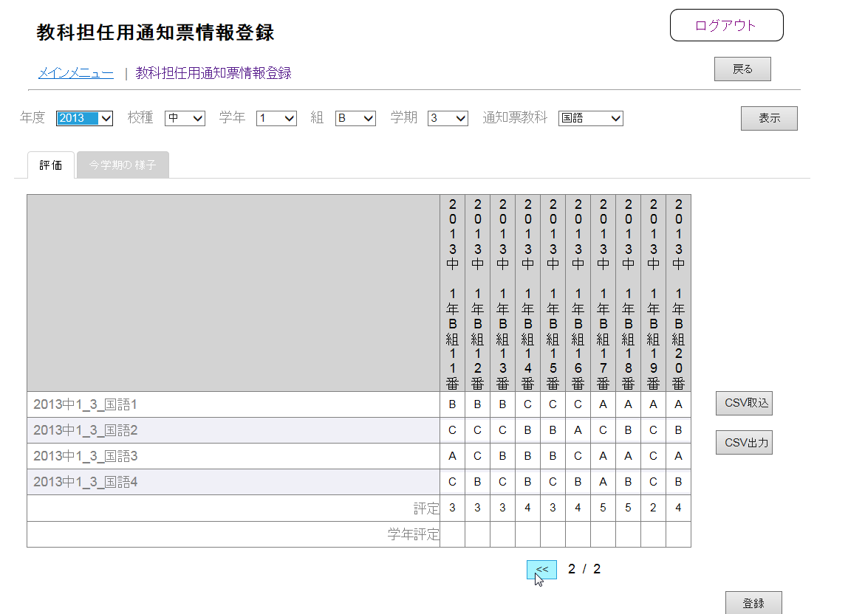

3.入力した学年評定が消える

